津貼
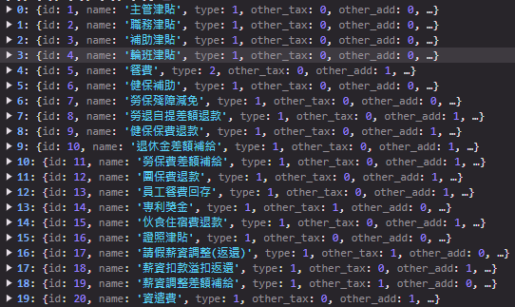
期別代碼 | 員工編號 | 姓名 | 津貼編號 | 金額 | 備註 | Pay Delay
132 | U098011 | 林士元 | 6 | 1000 | 無

